Gráfico
3. Nacidos vivos de madres residentes en la Comunidad de Madrid, por orden del nacimiento según año del nacimiento

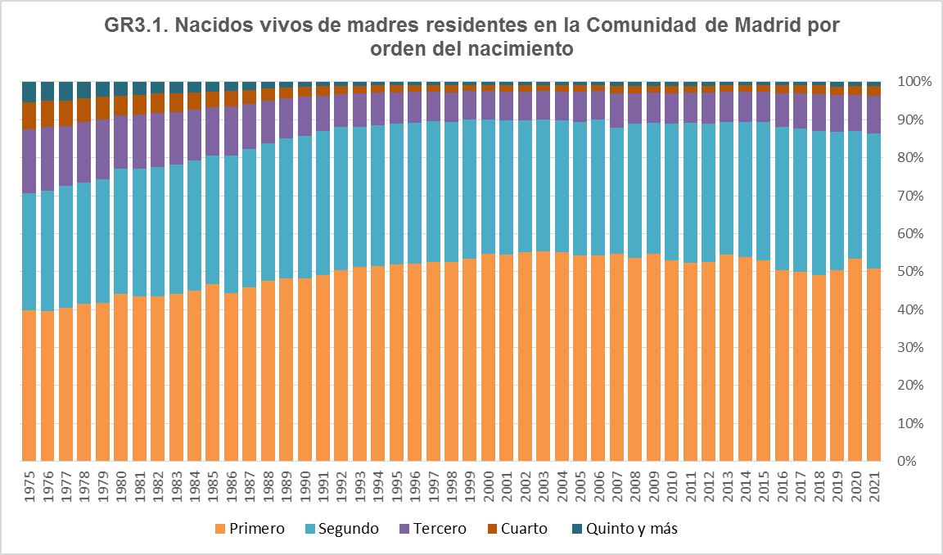

Fuente: Dirección General de Economía. Comunidad de Madrid

